Sheet1
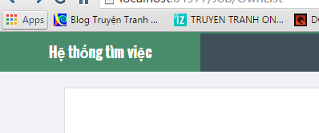

luôn báo error page

 | home page chưa có nút about & contact

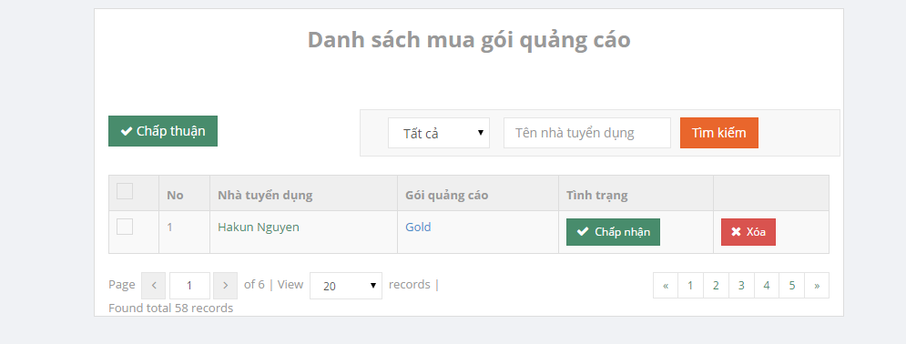

 |  | chọn gói quảng cáo hoặc điền tên vào text box
 |  | thì lọc luôn kết quả. Ko cần xài nút tìm kiếm

